Berechnung Feedback
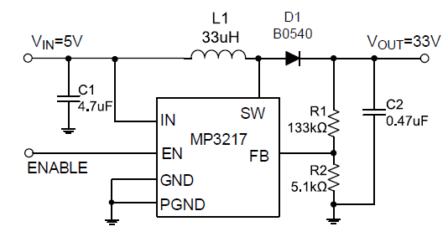
Uout (ideal) | 5.00 | Volt
VFb | 1.24 | Volt
R2 | 5100.00 | Ohm
R1 (ideal) | 15464.52 | Ohm
R1 (gewählt) | 15000.00 | Ohm
UOut (Real) | 4.89 | Volt

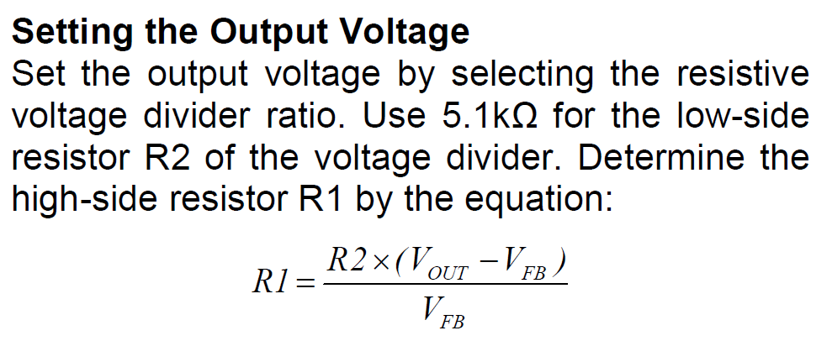

 |  |  | I = U /R = 1,24 / 5100

